Abb. H3-8A
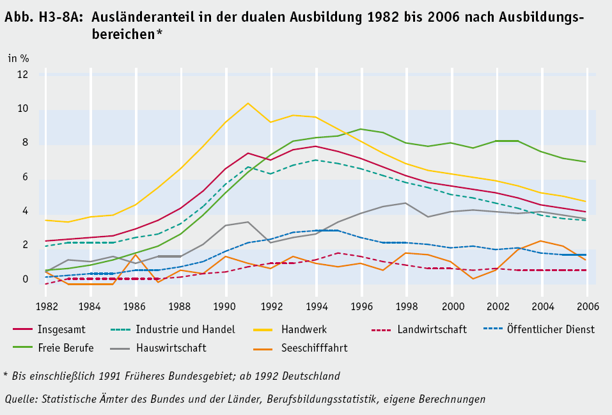
1 | 1 | 1 | 1 | 1 | 1 | 1 | 1 | 1
Zurück zum Inhalt

Abb. H3-9A
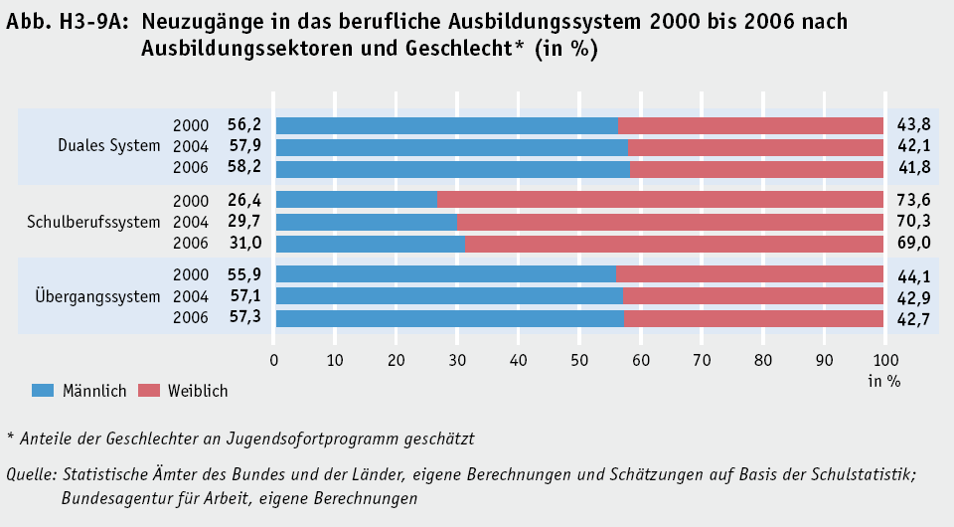
Duales System
Schulberufs-system
Übergangs-system
Insgesamt
in %
Zurück zum Inhalt

Abb. H3-10A
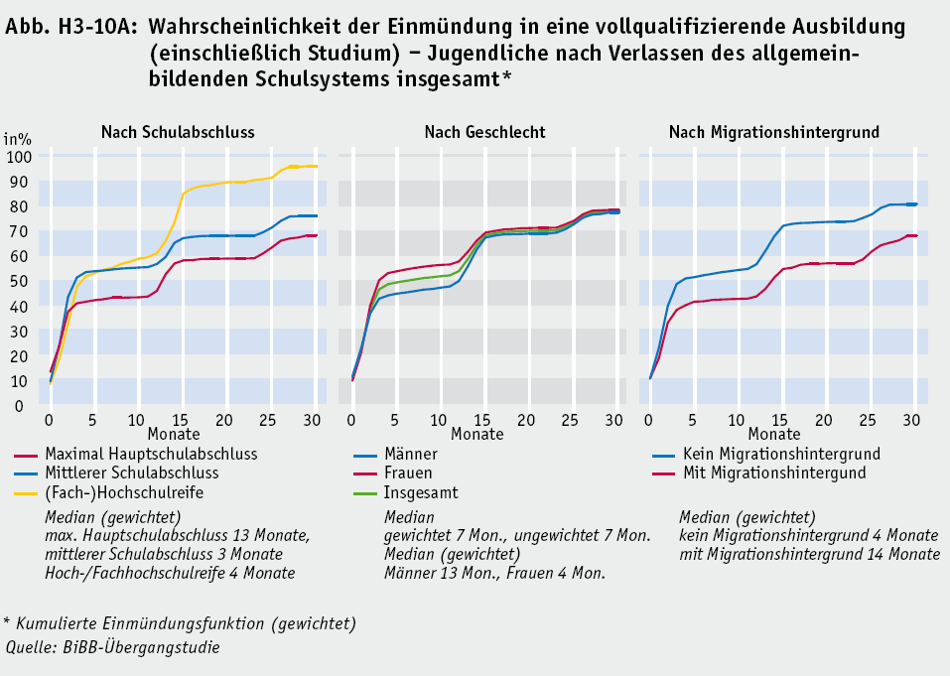
nach Schulabschluss
Median (gewichtet)
max. Hauptschulabschluss
13 Monate, mittlerer Schulabschluss
3 Monate, Hoch-/Fachhochschulreife
4 Monate
nach Geschlecht
Median
gewichtet 7 Monate
ungewichtet 7 Monate
Median (gewichtet)
Männer 13 Monate
Frauen 4 Monate
nach Migrationshintergrund
Median (gewichtet)
kein Migrationshintergrund
4 Monate
mit Migrationshintergrund
14 Monate
Zurück zum Inhalt

Abb. H3-11A
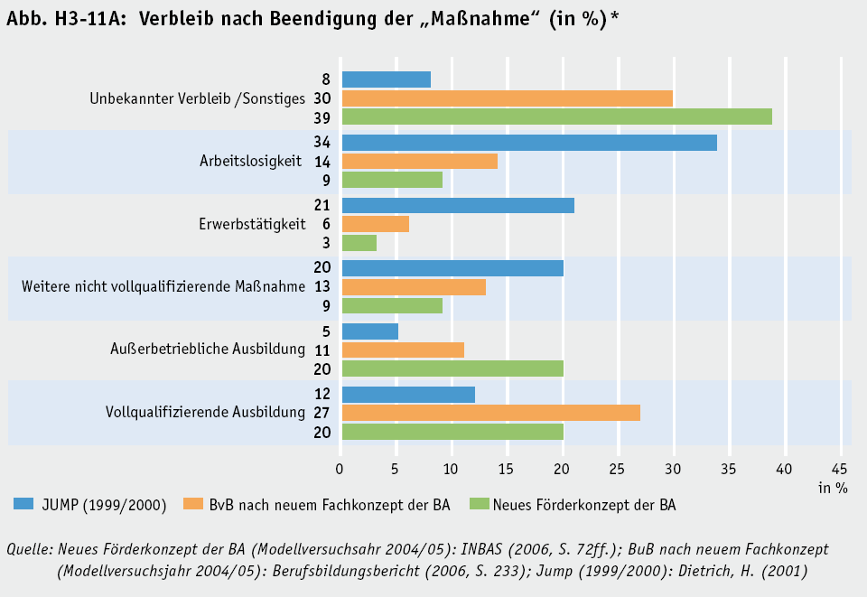
1 | 1 | 1 | 1
Zurück zum Inhalt

Abb. H3-13web
1 | 1 | 1 | 1
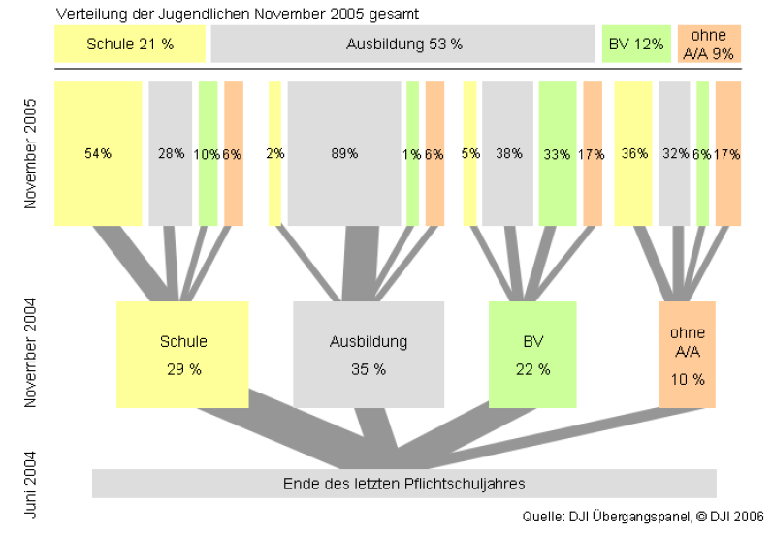
Zurück zum Inhalt
Abb. H3-13web: Bildungs- und Ausbildungswege von Hauptschulabsolventinnen und -absolventen Jugendliche von Juni 2004 bis November 2006 nach Migrationshintergrund
Jugendliche ohne Migrationshintergrund (N = 672)

Jugendliche mit Migrationshintergrund (N = 944)

Quelle: Deutsches Jugendinstitut, Übergangspanel

